HYDRACARINA
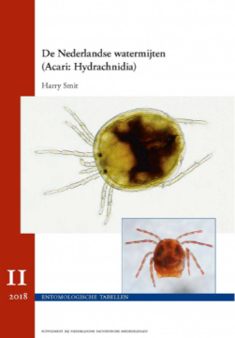
Verschil Landmijten en zoetwatermijten: 'De Nederladse Watermijten' (H. Smit) p. 24-25 en 26

HEMIPTERA (I)
Sleutel voor Instar van CORIXOIDEA (Genera: Micronecta, Cymatia, Arctocorisa, Callicorixa, Corixa, Cymatia, Glaenocorisa, Hesperocorixa, Paracorixa, Sigara)

Achterlijf met 3 grote duidelijke klieren, Instar niet behaard |  |  | 1 | MICRONECTA

 |  |  |  |  |  |  | Palae kort, driehoekig in doorsnede en breder dan voorlaatste voetlid |  | CORIXIDAE (niet/zeer moeilijk determineerbaar)
 |  |  |  | Geen beharing dorsaal op borstsegmenten
Achterlijf met 2 of 3 kleine onduidelijke klieren, Instar met soms behaard borststuk | 1 | 2 | 3 |  |  |  | Palae lang, gelijkmatig rond in doorsnede en naar uiteinde gelijdelijk versmallend en smaller dan voorlaatste voetlid | 1 | CYMATIA

 |  |  |  | Middelste- en achterste borstsegment dorsaal minstens gedeeltelijk behaard | 1 | 2 |  |  | Habitus opvallend breed | 1 | 2 | CORIXA

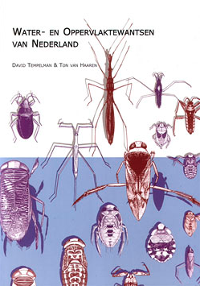
 |  |  |  |  |  |  | Palae kort, driehoekig in doorsnede en breder dan voorlaatste voetlid |  |  |  |  | Ogen uitpuilend | GLAENOCORISA

 |  |  |  |  |  |  |  |  | Habitus niet opvallend breed | 1 | 2 |  | Voorvleugel tot ± halverwege achtervleugel | INSTAR III p.79

 |  |  |  |  |  |  |  |  |  |  |  | Ogen niet uitpuilend | Achtervleugel reikt tot 2e achterlijfsegment | INSTAR IV p.82

 |  |  |  |  |  |  |  |  |  |  |  |  | Achtervleugel reikt tot 3e achterlijfsegment | INSTAR V p.86

